RESULTADOS TEMPERATURA
 |  |  | CARACTERIZACIÓN CÁMARA CLIMÁTICA EN TEMPERATURA (Resultados) |  |  | Código: GDI-F011
 |  |  |  |  |  | Versión: 02
 |  |  |  |  |  | Fecha: 08/07/2025
 |  |  |  |  |  | Página: 1 de 1

 |  |  | CARACTERIZACIÓN TEMPERATURA CÁMARA CLIMÁTICA
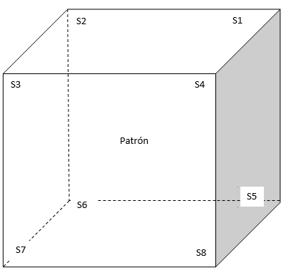

 |  |  | HUMEDAD

 |  |  | Nombre | Abreviatura | ubicación

SETPOINT, TEMPERATURA °C | ESTABILIDAD TOTAL TEMPERATURA °C | UNIFORMIDAD TOTAL TEMPERATURA °C | EFECTO DE CARGA °C | EFECTO DE RADIACION TERMICA °C | DESVIACION DE INDICACION DE LA CAMARA °C

